备注
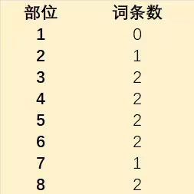
 |  |  | 10168,10169,10170,10171,10172,10173,10174,10175,10176,10177,10178,10179,10180 | 10568,10569,10570,10571,10572,10573,10574,10575,10576,10577,10578,10579,10580
 |  |  | 垃圾词条
 |  |  | 10168 | 10568
 |  |  | 10169 | 10569
 |  |  | 10170 | 10570
 |  |  | 10171 | 10571
部位 | 抗性词条 | 垃圾词条 | 10172 | 10572
1 | 0 | 2 | 10173 | 10573
2 | 3 | 2 | 10174 | 10574
3 | 3 | 2 | 10175 | 10575
4 | 3 | 2 | 10176 | 10576
5 | 0 | 2 | 10177 | 10577
6 | 3 | 2 | 10178 | 10578
7 | 2 | 2 | 10179 | 10579
8 | 0 | 2 | 10180 | 10580

